Графикон O.7.1
Извор: ESRB и централне банке европских држава.
Графикон O.7.1. Најављене стопе контрацикличног заштитног слоја капитала
(последње познате стопе на дан 30. 4. 2020)
(последње познате стопе на дан 31. 12. 2019)
2,5%
2,5%
2%
2%
2%
2%
1,5%
1%
1%
0,5%
0,5%
0,5%
0,25%
1%
1%
0,5%
1,5%
0,5%
2%
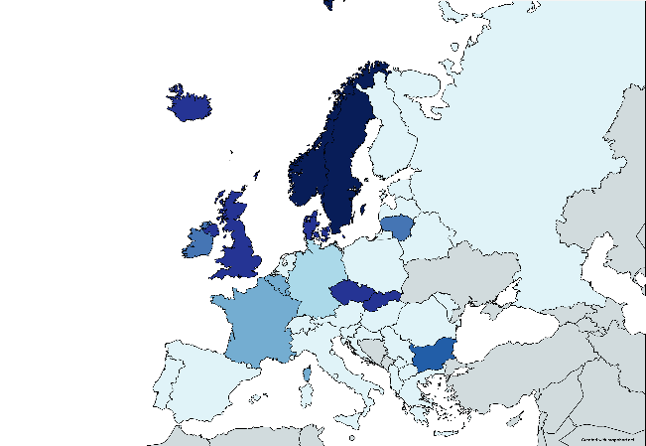 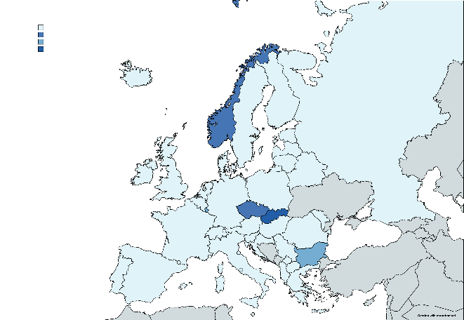
 | Држава | Последња позната стопа на дан 31.12.2019. | Последња позната стопа на дан 30.4.2020.
 | Норвешка | 2.50 | 1.00
 | Шведска | 2.50 | 0.00
 | Чешка Република | 2.00 | 1.00
 | Данска | 2.00 | 0.00
 | Исланд | 2.00 | 0.00
 | Словачка | 2.00 | 1.50
 | УК | 2.00 | 0.00
 | Бугарска | 1.50 | 0.50
 | Ирска | 1.00 | 0.00
 | Литванија | 1.00 | 0.00
 | Белгија | 0.50 | 0.00
 | Француска | 0.50 | 0.00
 | Луксембург | 0.50 | 0.50
 | Немачка | 0.25 | 0.00
 | Португал | 0.00 | 0.00
 | Шпанија | 0.00 | 0.00
 | Италија | 0.00 | 0.00
 | Аустрија | 0.00 | 0.00
 | Словенија | 0.00 | 0.00
 | Хрватска | 0.00 | 0.00
 | Мађарска | 0.00 | 0.00
 | Румунија | 0.00 | 0.00
 | Грчка | 0.00 | 0.00
 | Естонија | 0.00 | 0.00
 | Летонија | 0.00 | 0.00
 | Финска | 0.00 | 0.00
 | Пољска | 0.00 | 0.00
 | Холандија | 0.00 | 0.00
 | Кипар | 0.00 | 0.00
 | Лихтенштајн | 0.00 | 0.00
 | Малта | 0.00 | 0.00
 | Швајцарска | 0.00 | 0.00
 | Србија | 0.00 | 0.00
 | Северна Македонија | 0.00 | 0.00
 | Албанија | 0.00 | 0.00
 | Русија | 0.00 | 0.00
 | Белорусија | 0.00 | 0.00
 | Молдавија | 0.00 | 0.00

Графикон O.7.2
Графикон O.7.2. Структура капитала банкарског сектора
(у млрд RSD)
Извор: НБС.
 | 0

Година | 2019. | 2020.
Заштитни слој за очување капитала | 65.9 | 69.7
Контрациклични заштитни слој капитала | 0.0 | 0.0
Заштитни слој за структурни системски ризик | 47.0 | 50.1
Заштитни слој за системски значајне банке | 28.5 | 29.9
Минимални регулаторни захтев за капитал | 211.0 | 223.0
Капитал изнад регулаторног захтева | 264.3 | 252.3
Укупни капитал | 616.7 | 624.9

